关系图
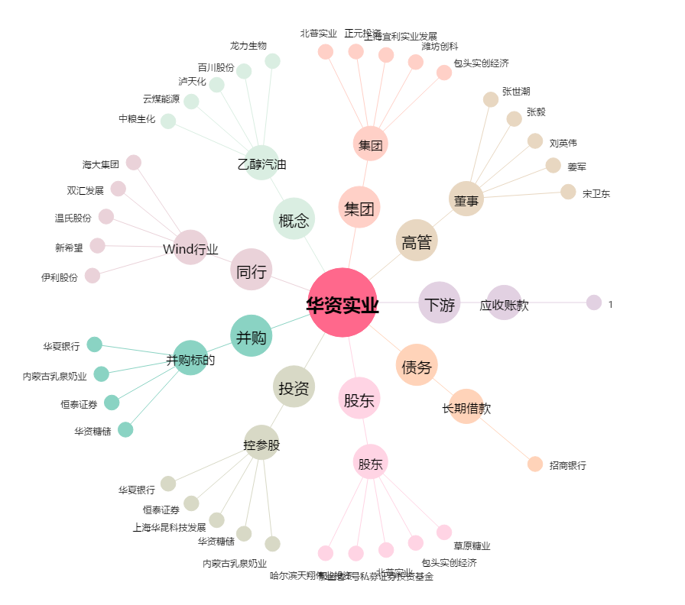
华资实业[600191.SH] - 关系概览图

